Var1
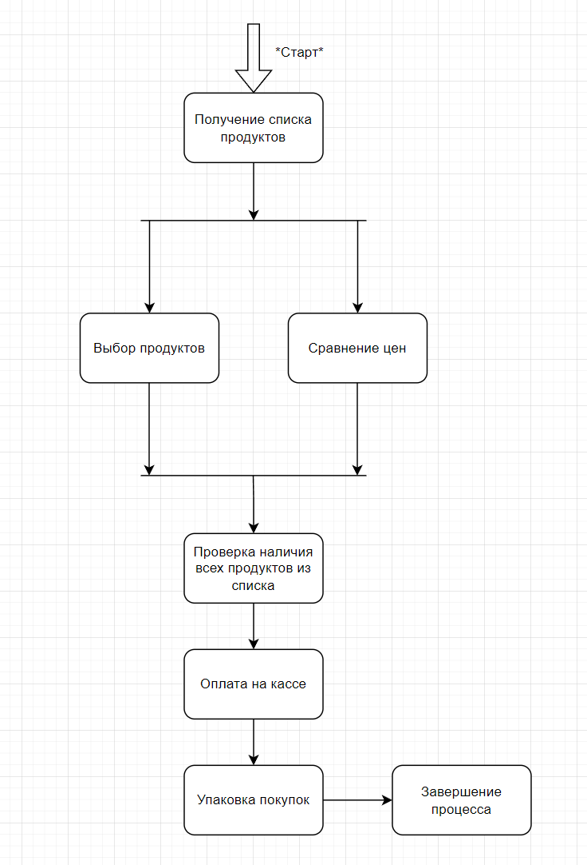
1 | Приведите пример супертипа сущности, не имеющего собственных экземпляров.
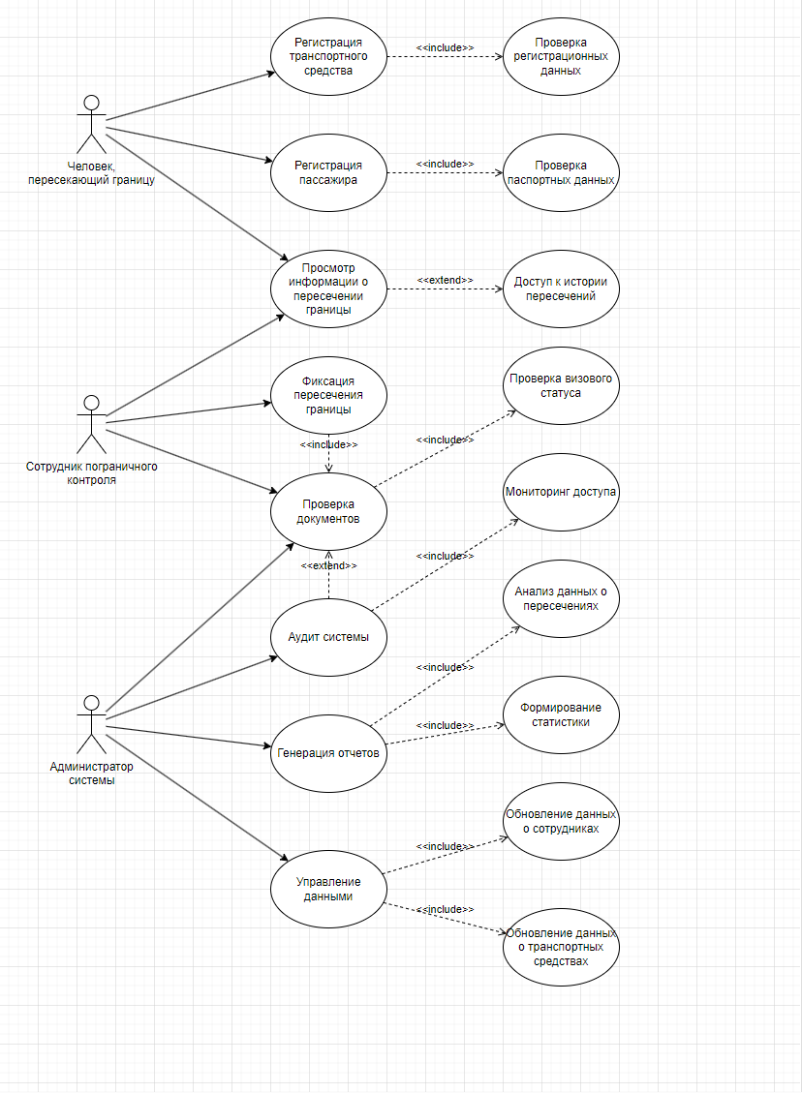
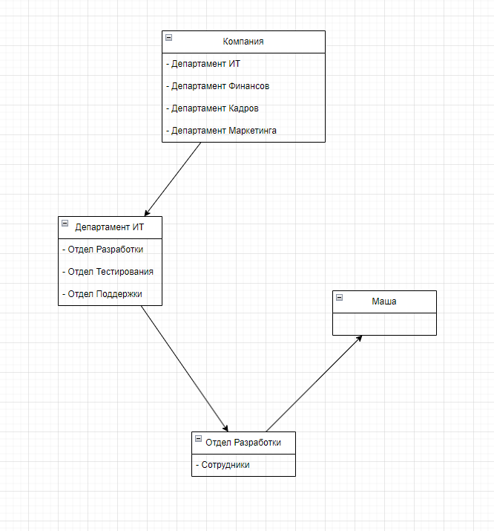
2 | Мобильный телефон может находится во взаимоисключающих связях с магазином, если он еще не продан, с пользователем,
 | если он уже куплен, и с сервисом, если он поломан и сдан в ремонт. Как избавиться от взаимоисключающих связей
 | при проектировании БД , хранящей информацию об экземплярах сущности "мобильный телефон"?

3 | Составьте диаграмму прецедентов для своего проекта. Дополните ею документацию.

4 | Маша работает в отделе разработки в Департаменте ИТ, в котором также есть отдел тестирования и отдел поддержки. В компании, где работает Маша всего 4 департамента:
 | ИТ, финансы, кадры и маркетинг. Постройте диаграмму объектов для компании, в которой работает Маша.

5 | Постройте диаграмы последовательностей и взаимодействия для кофемолки.

6 | Постройте диаграмму состояния для сдачи на водительские права.

7 | Постройте диаграму активности для покупок продуктов в супермаркете по списку. Предусмотрите хотя бы два действия в параллель на каком-нибудь этапе.

8 | Маша открыла бюро гадания Таро. У нее есть две штатные гадальщицы и 5 онлайн гаданий. Придумайте диаграмму классов для хранения информации о Машином бюро.

9 | Пусть дана диаграмма классов для водителей автомобилей и транспортных средств.
 | Напишите на языке OCL условие того, что водителю не может быть меньше 18 лет. Также напишите условие того, что автомобиль не может быть старше 30 лет.

10 | Для предыдущей задачи перестройте диаграмму классов так, чтобы можно было написать условие того, что категория ТС должна соответствать категории прав.
 | Напишите это условие на OCL.

 | 1) | Например "Транспортное средство".
 |  | Cупертип "Транспортное средство" не имеет собственных экземпляров, так как в реальной жизни не существует абстрактного транспортного средства без конкретизации его типа.

 | 2) | Чтобы избежать взаимоисключающих связей при проектировании базы данных для сущности "мобильный телефон", нужно создать таблицу "Статус телефона" с возможными статусами,
 |  | такими как "В магазине", "У пользователя" и "На ремонте", и добавить в таблицу "Мобильный телефон" поле status_id, ссылающееся на эту таблицу.
 |  | Нужно создать отдельные таблицы для "Магазин", "Пользователь" и "Сервис", которые будут связаны с "Мобильный телефон". Связь телефона с одной из этих таблиц
 |  | будет определяться значением status_id, что обеспечивает однозначность и избегает взаимоисключающих связей.

 | 3) | см. на картинке справа.
 |  |  | !!! Картинки ко всем заданиям находятся справа, ВСЕ

 | 4) | см. на картинке справа.

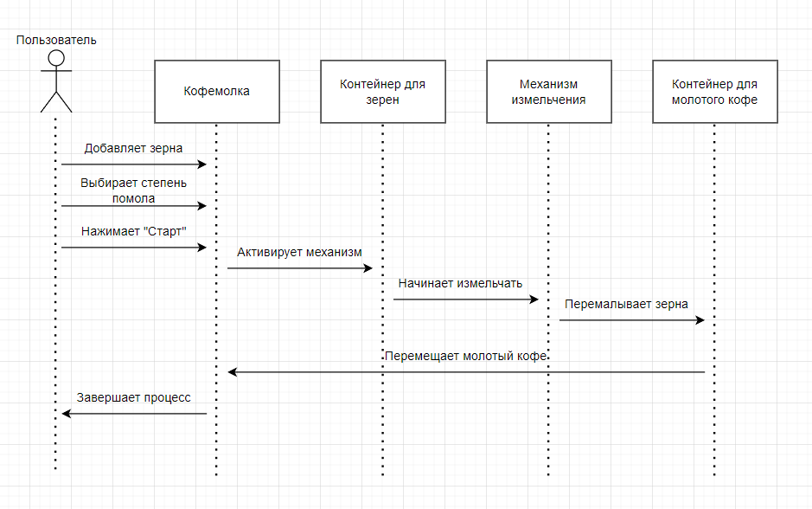
 | 5) | см. на картинки справа.

 | 6) | см. на картинке справа.

 | 7) | см. на картинке справа.

 | 8) | см. на картинке справа.

 | 9) | Предположим как выглядят наши классы: *Driver* с атрибутом age: integer и *Vehicle* с атрибутом yearOfManufacture: integer

 |  | a) Условие должно выглядеть так: | context Driver | Здесь `context Driver` указывает на то, что условие применяется к классу `Driver`,
 |  |  | inv: self.age >= 18 | а `inv` обозначает инвариант, который всегда должен быть истинным для всех экземпляров класса `Driver`.

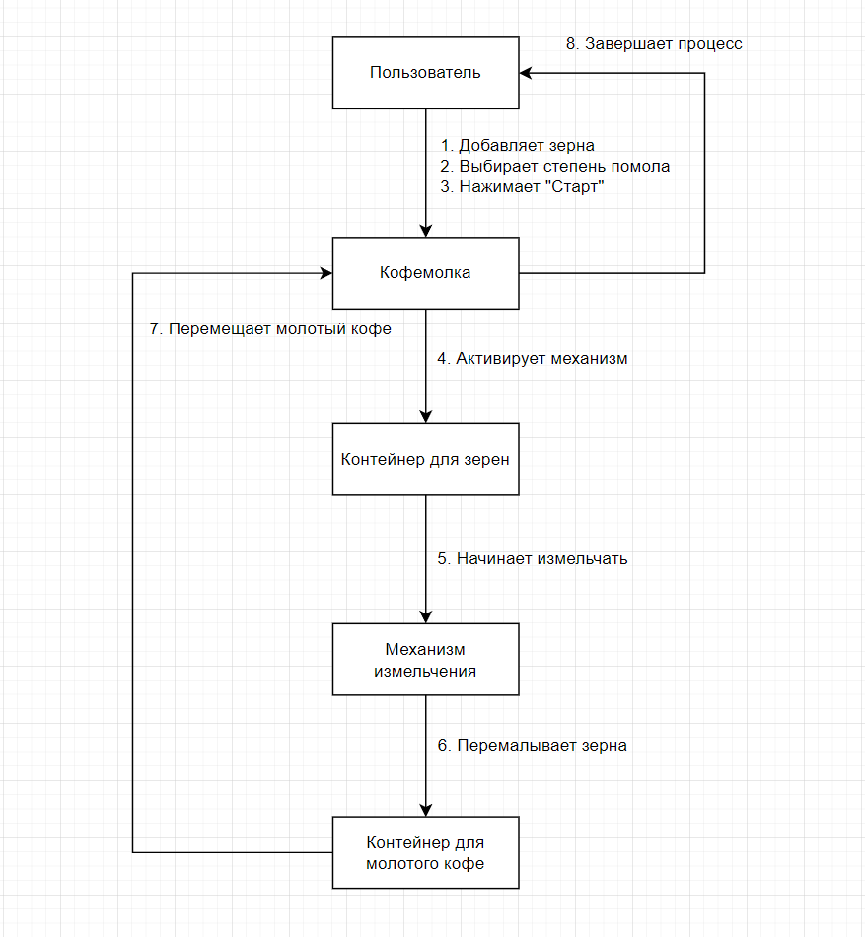
 |  | б) Условие должно выглядеть так: | context Vehicle |  |  | Здесь `context Vehicle` указывает, что условие применяется к классу `Vehicle`, а `inv` обозначает инвариант,
 |  |  | inv: (currentYear — self.yearOfManufacture) <= 30 |  |  | который должен быть истинным для всех экземпляров класса `Vehicle`.
 |  |  |  |  |  | Мы предполагаем, что `currentYear` — это переменная, представляющая текущий год.

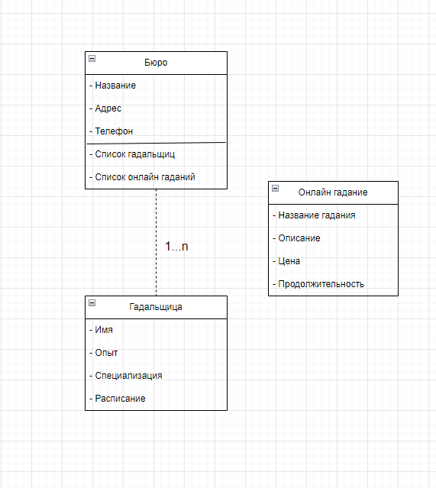

 | 10) | Обновленная диаграмма классов:

 |  | *Driver* | *Vehicle* |  | *Assignment*
 |  | - Атрибут: age: Integer | - Атрибут: yearOfManufacture: Integer |  | - Ассоциация между *Driver* и *Vehicle*
 |  | - Атрибут: licenseCategory: String | - Атрибут: vehicleCategory: String

 |  | С учетом обновленной диаграммы классов условие должно выглядеть так:

 |  | context Assignment
 |  | inv: self.driver.licenseCategory = self.vehicle.vehicleCategory
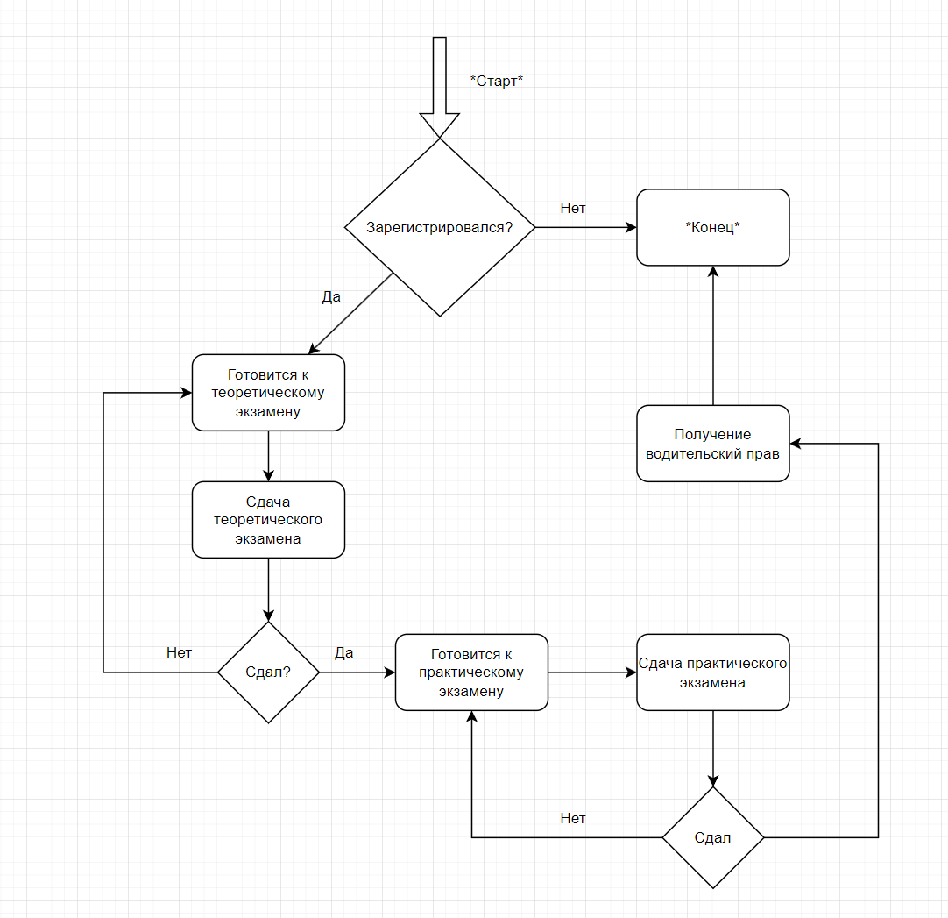
 |  | Здесь мы создаем контекст для класса *Assignment*, который представляет назначение водителя транспортному средству.
 |  | `self.driver` и `self.vehicle` обозначают связанные объекты классов *Driver* и *Vehicle*, соответственно.
 |  | Условие `inv` проверяет, что категория прав водителя совпадает с категорией транспортного средства.

